상품제안서
주문제작 아크릴키링 열쇠고리 | 상품코드: S29130

 |  |  |  |  |  |  | 02-713-8555 | www.synergygift.co.kr
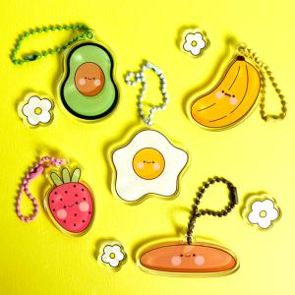

【상세/제작정보】 | <p>주문제작 아크릴키링 40x40mm + D형고리[실버] 기준 단가입니다.</p><p>기타 사이즈로 제작시 추가 비용이 발생할 수 있습니다.</p>

【인쇄/포장옵션】 | 풀칼라 / OPP(비닐)

【공급단가】 | 수량 | 100~ | 500~ | 1,000~ | 3,000~ | 5,000~
*VAT별도 | D형고리 | 1,350원 | 1,300원 | 1,250원 | 1,200원 | 1,150원

【상품 URL】 | https://www.synergygift.co.kr:443/src/goods_detail.php?gdno=29130

